Sheet1
 |  |  |  |  | 掲示した写真をメールで送ってください
 |  |  | 年 月 日 | 撮影例

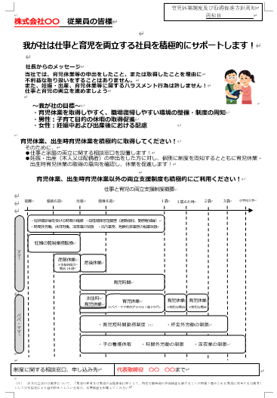
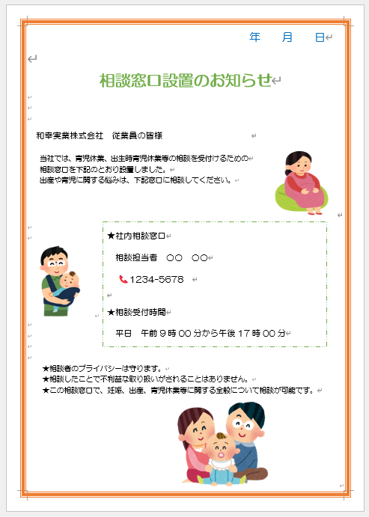
相談窓口設置のお知らせ |  |  |  |  |  | ←文字が見えるぐらい近くで1枚📷

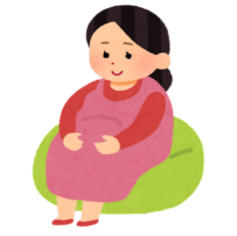
 |  |  |  |  |  | ↓どこに貼ったかが分かるように少し離れたところから数枚📷
株式会社○○○○○ 従業員の皆様 |  |  |  |  |  | （事務所内・タイムカードの近く、休憩室など
 |  |  |  |  |  | 従業員の皆様の目にとまるような場所に貼ってください
当社では、育児休業、出生時育児休業等の相談を受付けるための |  |  |  |  |  | 1か所でかまいません）
相談窓口を下記のとおり設置しました。
出産や育児に関する悩みは、下記窓口に相談してください。

 |  |  |  |  |  |  | ↓モデルは入っていなくても問題ありません

 | ★社内相談窓口

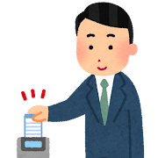
 | 相談担当者○○○○
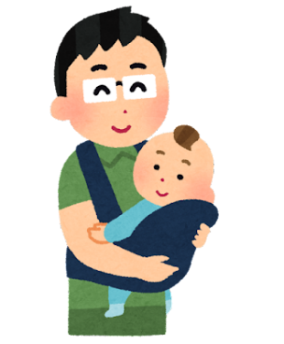
 | 📞○○－○○○－○○○

 | 📧○○○＠○○○○ (入れない場合は削除してください）

 | ★相談受付時間

 | 平日 午前○○時○○分から午後○○時○○分

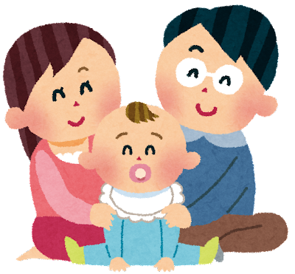
★相談者のプライバシーは守ります。
★相談したことで不利益な取り扱いがされることはありません。
★この相談窓口で、妊娠、出産、育児休業等に関する全般について相談が可能です。

株式会社○○○○○ 従業員の皆様

我が社は仕事と育児を両立する社員を積極的にサポートします！
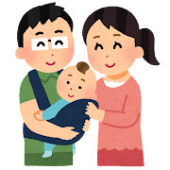
社長からのメッセージ
当社では、育児休業等の申出をしたこと、または取得したことを理由に
不利益な取り扱いをすることはありません。
また、妊娠・出産、育児休業等に関するハラスメント行為は許しません！
仕事と育児の両立を進めましょう

～我が社の目標～
・育児休業を取得しやすく、職場復帰しやすい環境の整備・制度の周知
・男性：子育て目的の休暇の取得促進
・女性：妊娠中および出産後における配慮

育児休業、出生時育児休業を積極的に取得してください！ そのために・・・
●仕事と家庭の両立に関する相談窓口を設置します！
●妊娠・出産（本人又は配偶者）の申出をした方に対し、個別に制度を周知するとともに
育児休業・出生時育児休業の取得の意向を確認し、休業を促進します！

育児休業、出生時育児休業以外の両立支援制度も積極的にご利用ください！
ママ
産前６週
産後８週
妊娠
出産
１歳
２歳
１歳６か月
３歳
小学校入学
妊婦の軽易業務転換
・妊婦健診等を受ける時間の確保 ・母性健康管理措置（通勤緩和、勤務軽減等）
・時間外労働、休日労働、深夜業の制限 ・坑内業務、危険有害業務の就業制限
産後休業
育児休業
※特別な場合
育児休業
※特別な場合
育児時間
・育児短時間勤務制度（注） ・所定外労働の制限
・子の看護休暇 ・時間外労働の制限 ・深夜業の制限
パパ・ママ
出生時
育児休業
育児休業
※パパ・ママ育休プラスは１歳２か月
 | 仕事と育児の両立支援制度概要

制度に関する相談窓口、申し込み先 |  | 役職・部署名 | ○〇 〇〇まで

